3.9
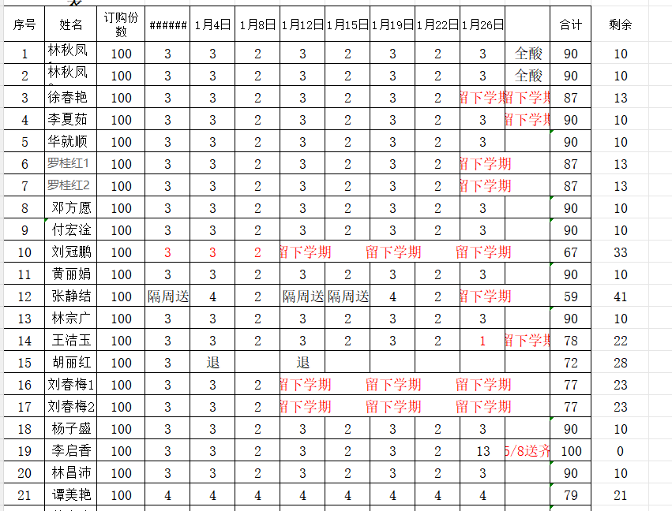
第一小学教职工鲜奶订购表
序号 | 配送日期 | 职工姓名 | 配送天数 | 鲜 | 酸 | 签名 | 备注
1 | 2026-03-09 | 林秋凤1 | 3天 | 3
2 | 2026-03-09 | 林秋凤2 | 3天 |  | 3
3 | 2026-03-09 | 徐春艳 | 3天 | 2 | 1 |  | 周一2鲜1酸，周三1鲜1
4 | 2026-03-09 | 李夏茹 | 3天 | 3
5 | 2026-03-09 | 华就顺 | 3天 | 2 | 1
6 | 2026-03-09 | 罗桂红1 | 3天 |  | 3 | 订两份 | 每天送两支 | 周四配送2酸2鲜
7 | 2026-03-09 | 罗桂红2 | 3天 | 3
8 | 2026-03-09 | 邓方愿 | 3天 | 2 | 1
9 | 2026-03-09 | 付宏淦 | 3天 | 2 | 1 |  | 周四配送1酸1鲜
10 | 2026-03-09 | 刘冠鹏 | 3天 | 2 | 1 |  | 周四配送1酸1鲜
11 | 2026-03-09 | 黄丽娟 | 3天 | 2 | 1 |  | 周四配送1酸1鲜
12 | 2026-03-09 | 张静结 | 3天 | 2 | 1 |  | 周一2鲜2酸，周四1鲜1酸
13 | 2026-03-09 | 林宗广 | 3天 | 3
14 | 2026-03-09 | 王洁玉 | 3天 | 2 | 1 |  | 周四配送1酸1鲜
15 | 2026-03-09 | 刘春梅1 | 3天 |  | 3
16 | 2026-03-09 | 刘春梅2 | 3天 | 3 |  | 换鲜奶 | 林秋凤
17 | 2026-03-09 | 杨子盛 | 3天 |  | 3 |  | 李夏茹
18 | 2026-03-09 | 林昌沛 | 3天 | 2 | 1 |  | 胡丽红
19 | 2026-03-09 | 谭美艳 | 3天 | 2 | 1
20 | 2026-03-09 | 苏小咚 | 3天 |  | 3
21 | 2026-03-09 | 华曼全 | 3天 |  | 3
22 | 2026-03-09 | 赖荣桃 | 3天 | 2 | 1
23 | 2026-03-09 | 冯金娣 | 3天 | 2 | 1
24 | 2026-03-09 | 郑燕仪 | 3天 | 3
25 | 2026-03-09 | 胡丽红 | 3天 | 2 | 1

 |  |  |  | 44 | 31

3.26（周四）
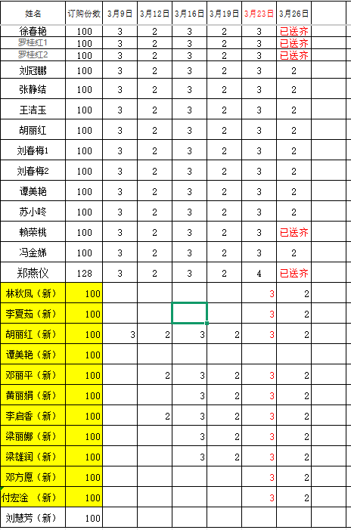
第一小学教职工鲜奶订购表
序号 | 配送日期 | 职工姓名 | 配送天数 | 鲜 | 酸 | 签名 | 备注
1 | 2026-03-26 | 林秋凤 | 3天 |  | 3 | 续订 |  | 3
2 | 2026-03-26 | 李夏茹 | 3天 | 3 |  | 续订 |  | 3
3 | 2026-03-26 | 邓方愿 | 3天 | 1 | 1 |  |  | 2
4 | 2026-03-26 | 付宏淦 | 3天 | 1 | 1 |  | 周四配送1酸1鲜 | 2
5 | 2026-03-26 | 刘冠鹏 | 3天 | 0 | 0 | 暂停配送 | 周四配送1酸1鲜 | 0
6 | 2026-03-26 | 黄丽娟 | 3天 |  | 2 |  | 周四配送1酸1鲜 | 2
7 | 2026-03-26 | 张静结 | 3天 | 1 | 1 |  | 周一2鲜2酸，周四1鲜1酸 | 2
9 | 2026-03-26 | 王洁玉 | 3天 | 1 | 1 |  | 周四配送1酸1鲜 | 2
10 | 2026-03-26 | 刘春梅1 | 3天 |  | 2 |  |  | 2
11 | 2026-03-26 | 刘春梅2 | 3天 | 2 |  | 换鲜奶 |  | 2
14 | 2026-03-26 | 谭美艳 | 3天 | 1 | 1 |  |  | 2
15 | 2026-03-26 | 苏小咚 | 3天 |  | 2 |  |  | 2
17 | 2026-03-26 | 冯金娣 | 3天 | 1 | 1 |  |  | 2
18 | 2026-03-26 | 胡丽红 | 3天 | 1 | 1 |  |  | 2
19 | 2026-03-26 | 邓丽平 | 3天 | 2 |  |  |  | 2
20 | 2026-03-26 | 李启香 | 3天 |  | 2 |  |  | 2
21 | 2026-03-26 | 梁丽娜 | 3天 |  | 2 |  |  | 2
22 | 2026-03-26 | 梁雄润 | 3天 | 2 |  |  |  | 2
23 | 2026-03-26 | 刘慧芳 | 3天 | 2 |  |  |  | 2
24 | 2026-03-26 | 郑燕仪 | 3天 | 6 |  | 周一6瓶鲜奶 周三6瓶鲜奶 |  | 6

 |  |  |  | 24 | 20 |  |  | 44

 | 2026-03-30 | 徐春艳1 | 3天 | 2 | 1 | 周一2鲜1酸，周四1鲜1酸 | 3.24增加，30号开始派送
 | 2026-03-30 | 徐春艳2 | 3天 | 4 | 2 | 周一送4鲜2酸 只送周一 | 3.24增加，30号开始派送

